Ⅰ１②
２ 入港船舶数

 |  | 隻数 | 前年比
合計 |  | 21,154 | 90.5 | %
外航船 |  | 4,945 | 94.2 | %
（コンテナ船） |  | 4,697 | 94.7 | %
内航船 |  | 16,209 | 89.4 | %
（カーフェリー） |  | 345 | 98.9 | %
（コンテナ船） |  | 3,568 | 95.6 | %

◆ | 入港船舶総隻数は、21,154隻(90.5%)となりました。
◆ | 外航船は4,945隻(94.2%)、このうちコンテナ船は4,697隻(94.7%)となりました。
◆ | 内航船は16,209隻（89.4%）、このうちカーフェリーは345隻（98.9%）となりました。
◆ | 内航船のうちコンテナ船は3,568隻（95.6%）となりました。

* コンテナ船は、フルコンテナ船の他に、セミコンテナ船、ＲＯＲＯ船を含む。

３ 総取扱貨物量の推移
千トン

◆ | 取扱貨物量は80,867千トン(92.1%)であり、そのうち外貿貨物量は46,370千トン(95.6%)、
 | 内貿貨物量は34,497千トン(87.8%)でした。

Ⅰ１③
４ 外貿貨物 ‐取扱動向‐

 |  | 貨物量 | 前年比
合計 |  | 46,370千トン | 95.6%
輸出 |  | 11,883千トン | 93.3%
輸入 |  | 34,487千トン | 96.4%

◆ | 外貿貨物の前年比は、輸出が93.3％、輸入が96.4％と輸出入ともに前年を下回り、
 | 合計で46,370千トン（95.6％）となりました。
◆ | 輸出を国別でみると、１位の中国（香港を含む）が2,748千トン（91.6％）、2位のアメリカが
 | 2,616千トン（85.1％）、３位のベトナムが1,352千トン（121.3％）となりました。
◆ | 輸入を国別でみると、１位の中国（香港を含む）が14,860千トン（98.9％）、2位のアメリカが
 | 3,898千トン（98.7％）、３位のベトナムが2,083千トン(94.5％)となりました。

５ 外貿貨物 ‐地域別動向‐
千トン
千トン

◆ | 輸出入ともにアジア地域の占める割合が非常に高く、全体の７割を超えています。
 | また、北アメリカ地域は全体の２割弱、ヨーロッパ地域は１割弱となりました。
◆ | 輸出全体のうち、アジア地域は66％、北アメリカ地域は23％、ヨーロッパ地域は9％となりました。
◆ | 輸入全体のうち、アジア地域は76%、北アメリカ地域は15％、ヨーロッパ地域は6％となりました。

Ⅰ１④
（単位：千トン）
６ 外貿貨物 ‐品種構成‐

輸出
11,883
千トン
輸入
34,487
千トン

◆ | 輸出を品種別で見ると、「製造食品」306千トン、「再利用資材」1,967千トンなどが増加、
 | 「自動車部品」1,148千トン、「金属製品」258千トンなどが減少しました。
◆ | 輸入を品種別で見ると、「電気機械」3,537千トン、「動植物性製造飼肥料」1,059千トンなどが増加、
 | 「金属製品」1,174千トン、「産業機械」1,376千トンなどが減少しました。

７ 外貿コンテナ貨物 ‐取扱動向‐

外貿コンテナ貨物量
 |  | 貨物量 | 前年比 | （外貿貨物量） | コンテナ化率
合計 |  | 44,663千トン | 95.7% | 46,370千トン | 96.3%
輸出 |  | 11,288千トン | 92.9% | 11,883千トン | 95.0%
輸入 |  | 33,375千トン | 96.7% | 34,487千トン | 96.8%

外貿コンテナ個数（実・空計）
 |  | 個数 | 前年比
合計 |  | 426万TEU | 94.4%
輸出 |  | 199万TEU | 93.2%
輸入 |  | 227万TEU | 95.4%

◆ | 外貿コンテナ貨物量は、44,663千トン（95.7％）となりました。
◆ | 外貿コンテナ個数は、426万TEU（94.4%）となりました。
◆ | 外貿貨物のコンテナ化率は96.3%、その内訳は輸出95.0%、輸入96.8%となりました。

Ⅰ１⑤
８ 外貿コンテナ貨物 ‐年次推移（貨物量・トン）‐

千トン
千トン

９ 外貿コンテナ貨物 ‐年次推移（個数：TEU（実入り））‐

万TEU
万TEU
万ＴＥＵ

Ⅰ1⑥
１０ 内貿貨物 ‐取扱動向‐

 |  | 貨物量 | 前年比
合計 |  | 34,497千トン | 87.8%
移出 |  | 14,339千トン | 95.2%
移入 |  | 20,159千トン | 83.1%

◆ | 内貿貨物の前年比は、移出が95.2%、移入が83.1%と移出入ともに前年を下回り、
 | 合計で34,497千トン（87.8%）となりました。

１１ 内貿貨物 ‐地域別動向‐
千トン

◆ | 内貿貨物の地域別取扱貨物量をみると、北海道2.780千トン、東北1,711千トン、関東7,901千トン、
 | 中部800千トン、近畿1,644千トン、中国1,325千トン、四国959千トン、九州・沖縄17,146千トン
 | となりました。

 | 0
 | 0
単位：千トン

Ⅰ1⑦
（単位：千トン）
（単位：千トン）
（単位：千トン）
（単位：千トン）
（単位：千トン）
（単位：千トン）
１２ 内貿貨物 ‐品種構成‐

移出
14,339
千トン
移出
14,339
千トン
移入
20,159
千トン

◆ | 移出を品種別で見ると、「廃土砂」1,833千トン、「再利用資材」306千トンなど
 | が増加し、「重油」192千トン、「取合せ品」2,727千トンなどが減少しました。
◆ | 移入を品種別で見ると、「輸送用容器」260千トンなどが増加し、
 | 「その他の石油」2,833千トン、「紙・パルプ」818千トンなどが減少しました。

１３ 主要港貿易額比較
億円
億円
162,191
147,298

98,659
83,236
79,035

資料：東京税関「令和2年分 東京港貿易概況(確々報）」
)」
◆ | 主要5港の貿易額順位は、1位東京港（16兆円）、2位名古屋港（15兆円）、3位横浜港（10兆円）
 | となりました。東京港は、東京都民はもちろん、首都圏4千万人の生活や産業活動を支える極めて
 | 重要な役割を担う港湾として生活関連品の荷揚げも多く、輸入額でも国内港湾1位となりました。

Ⅱ１ 020010
 |  |  |  |  |  |  |  | (単位：隻、総トン）
年次 | 合計 |  | 外航船 |  |  |  | 内航船
 |  |  | 計 |  | コンテナ船
 | 隻数 | 総トン数 | 隻数 | 総トン数 | 隻数 | 総トン数 | 隻数 | 総トン数
平成元年(1989) | 57,659 | 117,983,470 | 4,724 | 79,894,283 | 2,168 | 64,868,744 | 52,935 | 38,089,187
2年(1990) | 55,934 | 125,507,500 | 4,915 | 85,038,055 | 2,423 | 70,077,928 | 51,019 | 40,469,445
3年(1991) | 56,753 | 131,909,101 | 5,134 | 90,145,562 | 2,656 | 75,407,101 | 51,619 | 41,763,539
4年(1992) | 54,387 | 133,462,166 | 5,374 | 92,201,815 | 2,713 | 75,987,249 | 49,013 | 41,260,351
5年(1993) | 50,213 | 116,557,088 | 4,609 | 76,215,839 | 2,358 | 62,421,067 | 45,604 | 40,341,249
6年(1994) | 48,882 | 122,801,795 | 4,709 | 81,616,589 | 2,645 | 68,460,656 | 44,173 | 41,185,206
7年(1995) | 48,716 | 133,898,523 | 4,893 | 91,589,583 | 3,086 | 79,068,704 | 43,823 | 42,308,940
8年(1996) | 46,279 | 140,214,228 | 4,787 | 98,292,551 | 3,245 | 86,364,328 | 41,492 | 41,921,677
9年(1997) | 45,331 | 148,363,636 | 5,124 | 106,144,749 | 3,674 | 94,758,768 | 40,207 | 42,218,887
10年(1998) | 40,520 | 141,401,525 | 4,704 | 100,760,873 | 3,548 | 92,492,582 | 35,816 | 40,640,652
11年(1999) | 35,222 | 138,385,819 | 4,753 | 101,638,241 | 3,632 | 94,641,439 | 30,469 | 36,747,578
12年(2000) | 34,250 | 150,393,552 | 5,331 | 109,764,654 | 4,208 | 101,823,575 | 28,919 | 40,628,898
13年(2001) | 33,368 | 154,619,987 | 5,528 | 113,175,585 | 4,298 | 104,666,807 | 27,840 | 41,444,402
14年(2002) | 33,477 | 155,297,183 | 5,472 | 113,978,960 | 4,225 | 105,860,300 | 28,005 | 41,318,223
15年(2003) | 33,912 | 162,902,720 | 6,164 | 120,507,871 | 4,871 | 112,638,990 | 27,748 | 42,394,849
16年(2004) | 32,633 | 165,899,097 | 6,368 | 122,297,797 | 5,161 | 114,386,048 | 26,265 | 43,601,300
17年(2005) | 32,180 | 172,458,854 | 6,827 | 129,384,364 | 5,569 | 121,663,426 | 25,353 | 43,074,490
18年(2006) | 31,653 | 176,063,567 | 6,708 | 132,864,182 | 5,579 | 125,745,525 | 24,945 | 43,199,385
19年(2007) | 31,322 | 174,532,001 | 6,460 | 132,960,502 | 5,417 | 126,627,585 | 24,862 | 41,571,499
20年(2008) | 30,244 | 168,816,407 | 6,071 | 130,027,830 | 5,180 | 124,303,651 | 24,173 | 38,788,577
21年(2009) | 28,118 | 160,782,381 | 5,925 | 124,578,247 | 5,064 | 118,789,185 | 22,193 | 36,204,134
22年(2010) | 26,411 | 163,951,676 | 6,128 | 127,905,291 | 5,234 | 122,595,349 | 20,283 | 36,046,385
23年(2011) | 26,358 | 167,762,720 | 6,157 | 129,045,754 | 5,389 | 123,673,313 | 20,201 | 38,716,966
24年(2012) | 25,743 | 164,032,393 | 5,956 | 125,376,413 | 5,194 | 120,828,104 | 19,787 | 38,655,980
25年(2013) | 26,095 | 165,370,385 | 5,731 | 125,343,709 | 5,073 | 120,233,824 | 20,364 | 40,026,676
26年(2014) | 25,259 | 159,380,433 | 5,343 | 118,862,181 | 4,813 | 113,843,519 | 19,916 | 40,518,252
27年(2015) | 23,997 | 161,235,534 | 5,240 | 119,868,419 | 4,816 | 115,252,878 | 18,757 | 41,367,115
28年(2016) | 22,665 | 170,426,797 | 5,366 | 128,494,863 | 4,919 | 122,754,598 | 17,299 | 41,931,934
29年(2017) | 23,604 | 174,745,700 | 5,355 | 130,776,662 | 5,015 | 125,651,243 | 18,249 | 43,969,038
30年(2018) | 24,374 | 182,980,285 | 5,504 | 137,427,504 | 5,118 | 130,674,067 | 18,870 | 45,552,781
31年(2019) | 23,382 | 179,911,843 | 5,247 | 134,062,240 | 4,962 | 128,876,726 | 18,135 | 45,849,603
令和2年(2020) | 21,154 | 167,331,825 | 4,945 | 123,024,072 | 4,697 | 119,576,459 | 16,209 | 44,307,753
1月 | 1,739 | 13,720,981 | 417 | 10,253,345 | 399 | 10,022,221 | 1,322 | 3,467,636
2月 | 1,794 | 13,120,795 | 353 | 9,389,167 | 336 | 9,158,759 | 1,441 | 3,731,628
3月 | 1,924 | 14,691,387 | 423 | 10,761,619 | 401 | 10,522,185 | 1,501 | 3,929,768
4月 | 1,758 | 14,695,677 | 432 | 11,090,159 | 412 | 10,822,072 | 1,326 | 3,605,518
5月 | 1,584 | 13,685,612 | 415 | 10,394,897 | 395 | 10,154,269 | 1,169 | 3,290,715
6月 | 1,661 | 14,121,563 | 420 | 10,507,071 | 397 | 10,193,929 | 1,241 | 3,614,492
7月 | 1,724 | 14,358,544 | 443 | 10,766,868 | 422 | 10,489,469 | 1,281 | 3,591,676
8月 | 1,720 | 13,763,698 | 412 | 10,250,381 | 392 | 9,925,895 | 1,308 | 3,513,317
9月 | 1,741 | 13,447,496 | 399 | 9,902,498 | 382 | 9,730,962 | 1,342 | 3,544,998
10月 | 1,875 | 13,974,536 | 406 | 9,954,040 | 384 | 9,614,440 | 1,469 | 4,020,496
11月 | 1,778 | 13,732,804 | 409 | 9,879,595 | 385 | 9,467,882 | 1,369 | 3,853,209
12月 | 1,856 | 14,018,732 | 416 | 9,874,432 | 392 | 9,474,376 | 1,440 | 4,144,300
前年比（％） | 90.5% | 93.0% | 94.2% | 91.8% | 94.7% | 92.8% | 89.4% | 96.6%
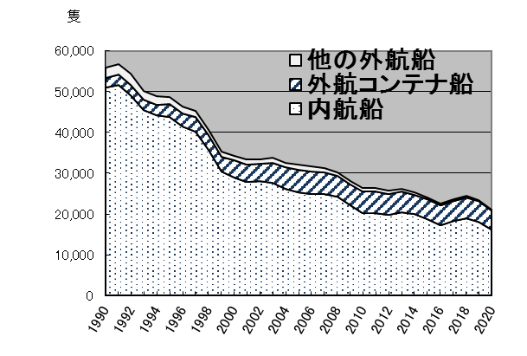
前年比較増減 | -2,228 | -12,580,018 | -302 | -11,038,168 | -265 | -9,300,267 | -1,926 | -1,541,850
隻数推移
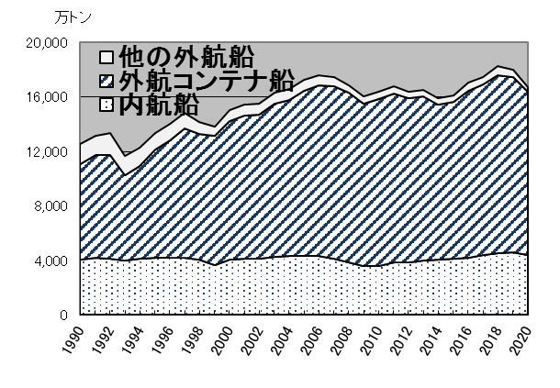
総トン数推移

